Anexo E, Hoja1
Formato para la sistematización de los diálogos ciudadanos y la Audiencia Pública de Rendición de cuentas
Nombre del espacio: UMV AL BARRIO -Ciclo de empoderamiento ciudadano sesión 1 y sesión 2 | Entidad: Unidad Administrtiva Especial de Rehabilitación y Mantenimiento Vial | Fecha: 28 de marzo de 2026 | Lugar/medio(plataforma): Escuela Barrio el Curubo Usme Calle 79 sur #3
Hora de inicio: 9:00 am | Hora de finalización: 11:30 am | Número de asistentes: 21 Ciudadanas y ciudadanos
1. Temas presentados por el Directivo de la entidad durante la jornada
La sesión I "UMV al Barrio – Ciclo de Empoderamiento Ciudadano" Las jornadas fueron programadas para el día 28 de marzo de 2026, en el horario de 9:00 a.m. a 11:30 a.m., teniendo como lugar de encuentro Calle 79 sur #3 Escuela barrio el Curubo. Como parte de la estrategia de convocatoria, se inició el proceso contactando telefónico y por medio de Whatsapp con lider de la junta de acción comunal del Barrio el Curubo. Posteriormente, se procedió al envío de la invitación formal a través del correo institucional de participación ciudadana, dirigidas a todas las personas residentes en la localidad de Usme que se encuentran registradas en la base de datos de la entidad. En este mensaje se compartió la temática central de la actividad, así como los detalles logísticos de la misma. | 2. Para iniciar con el espacio, se llevó a cabo la Sesión I y II del ciclo de empoderamiento ciudadano. En estas sesiones, se dialogó con la comunidad y se organizó el entorno con el material reservado. Inicialmente se consulto a los ciudadanos que entienden ellos por espacio público, posteriormente se organizo una cartelera donde se le solicito a cada ciudadano plasmar una problematica, que entidad cree que debe brindar una solución y cual seria el compromiso de la ciudadania. | Por consiguiente, se trabajaron los siguientes temas: • Misión entidades del Sector Movilidad Esta dinámica buscó que los participantes reconocieran las competencias de cada entidad involucrada, especialmente las de la UAERMV, y así apropiaran su misión. • Identificación de las vías en la ciudad Se explicó a los ciudadanos que las vías de la ciudad se identifican mediante los códigos CIV, los cuales son administrados por la UMV o, en su defecto, por las alcaldías locales. Cada vía cuenta con una entidad responsable de asumir su mantenimiento y arreglo, garantizando claridad sobre las competencias y responsabilidades institucionales. • Recepción y atención de PQRSFD Se informó que cada entidad recibe las Peticiones, Quejas, Reclamos, Sugerencias y Felicitaciones (PQRSFD), las cuales son radicadas, revisadas y respondidas dentro de los plazos establecidos por la ley, que en este caso corresponden a 15 días hábiles. Además, se indicó que, si una vía no es competencia de la UMV, la solicitud se remite a la entidad correspondiente y se comunica al ciudadano cuál es la institución encargada de dar respuesta a su caso. | Al finalizar la sesión,se recoge las solicitudes de los asistentes a través de PQRS, atendiendo sus inquietudes y sugerencias. Para concluir, se realiza una encuesta de satisfacción que permite evaluar la efectividad de los espacios de participación ciudadana y mejorar futuras iniciativas. Se hace entrega del refrigerio.
2. Inquietudes, observaciones o propuestas de la ciudadania |  | 3. Respuesta a las inquietudes presentadas | 4. Compromisos asumidos
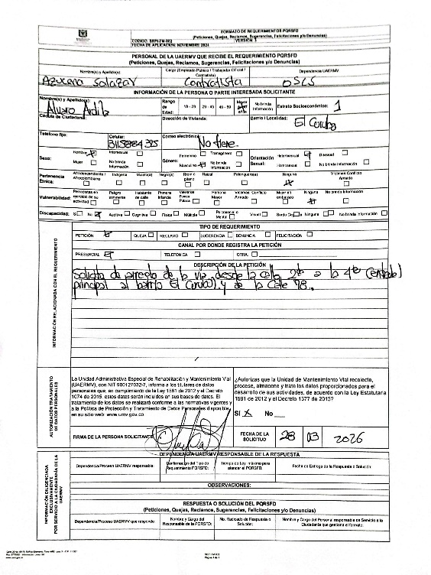 |  | Durante la sesión se toma el Anterior PQRS el cual fue radicaco bajo el numero: | Ninguno
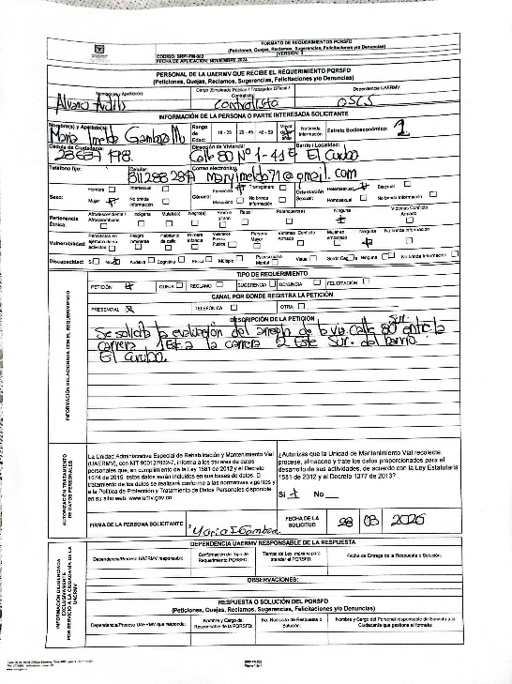 |  | Durante la sesión se toma el Anterior PQRS el cual fue radicaco bajo el numero: | Ninguno
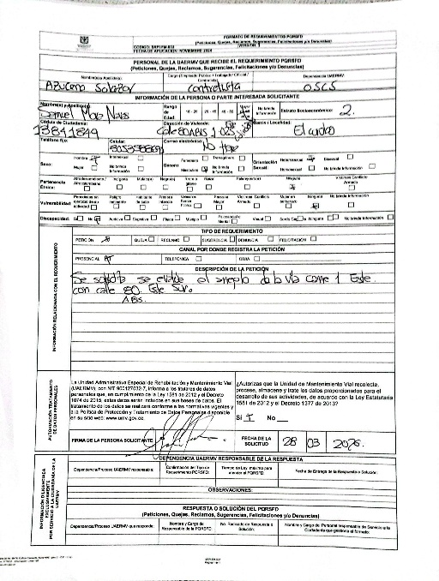 |  | Durante la sesión se toma el Anterior PQRS el cual fue radicaco bajo el numero: | Ninguno
5.Temas recurrentes :
Como temas recurrentes de las y los ciudadanos, están: • Cumplimiento de compromisos de la entidad.

 | 6. Agenda de la jornada Bienvenida a los participantes. Saludo y Presentación. Que es el espacio público Misionalidad UMV y competencias de cada entidad que conforman el Sector Movilidad Identificación de las vías en la ciudad Recepción y atención de los PQRS Encuestas de satisfacción del espacio. Entrega de refrigerios. Despedida.
 | 7. Metodologia del espacio: • Para iniciar con el espacio, se llevó a cabo la Sesión I y II del ciclo de empoderamiento ciudadano. En estas sesiones, se dialogó con la comunidad y se organizó el entorno con el material reservado. Inicialmente se consultó a los ciudadanos que entienden ellos por espacio público, posteriormente se organizó una cartelera donde se le solicito a cada ciudadano plasmar una problemática, que entidad cree que debe brindar una solución y cuál sería el compromiso de la ciudadanía. Por consiguiente, se trabajaron los siguientes temas: • Misión entidades del Sector Movilidad Esta dinámica buscó que los participantes reconocieran las competencias de cada entidad involucrada, especialmente las de la UAERMV, y así apropiaran su misión. • Identificación de las vías en la ciudad Se explicó a los ciudadanos que las vías de la ciudad se identifican mediante los códigos CIV, los cuales son administrados por la UMV o, en su defecto, por las alcaldías locales. Cada vía cuenta con una entidad responsable de asumir su mantenimiento y arreglo, garantizando claridad sobre las competencias y responsabilidades institucionales. • Recepción y atención de PQRSFD Se informó que cada entidad recibe las Peticiones, Quejas, Reclamos, Sugerencias y Felicitaciones (PQRSFD), las cuales son radicadas, revisadas y respondidas dentro de los plazos establecidos por la ley, que en este caso corresponden a 15 días hábiles. Además, se indicó que, si una vía no es competencia de la UMV, la solicitud se remite a la entidad correspondiente y se comunica al ciudadano cuál es la institución encargada de dar respuesta a su caso. Finalmente, se aclararon las dudas e inquietudes generadas a partir de los temas tratados. Esta dinámica tuvo como objetivo principal que los participantes reconocieran las competencias y responsabilidades de cada entidad vinculada al Sector Movilidad, en especial las de la UAERMV, promoviendo así una mayor apropiación ciudadana de su misión institucional y

 | 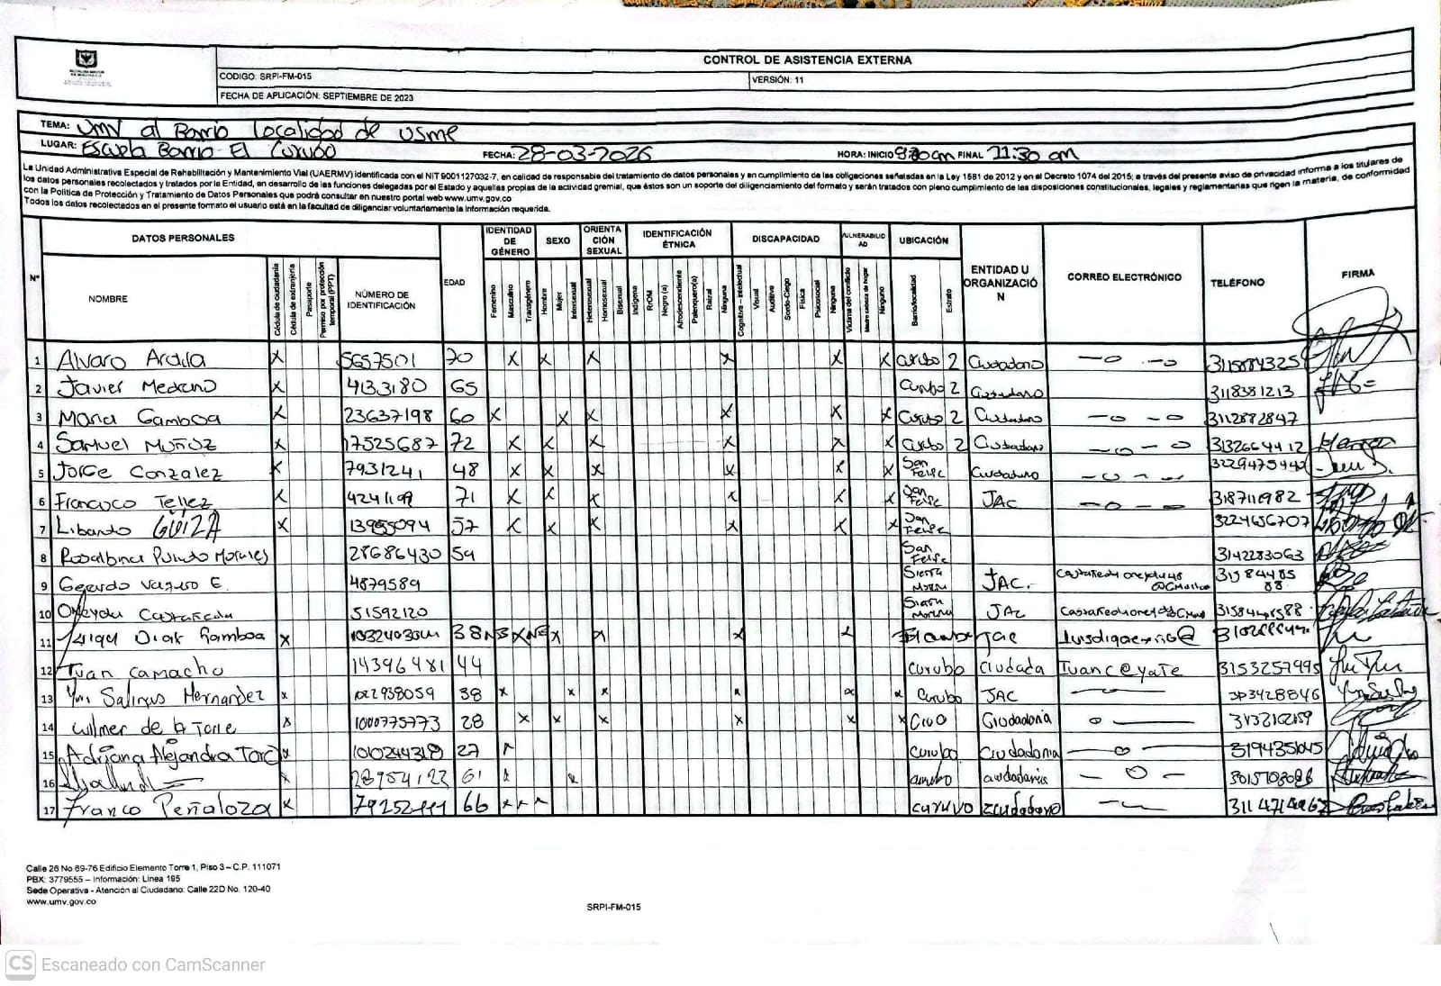 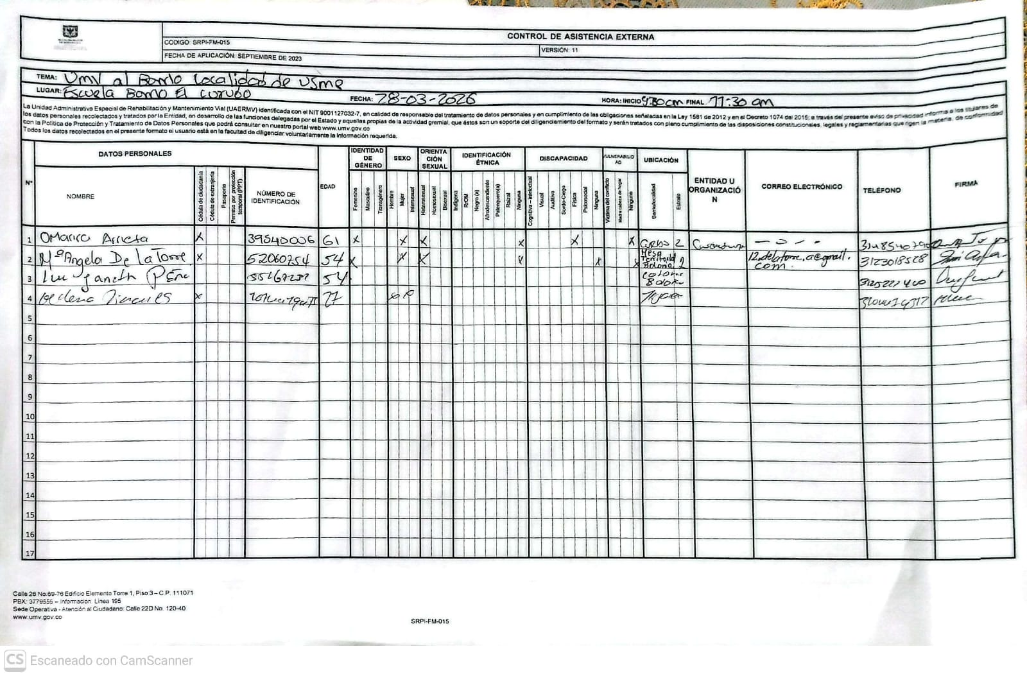 8.Listado de asistencia:
 | 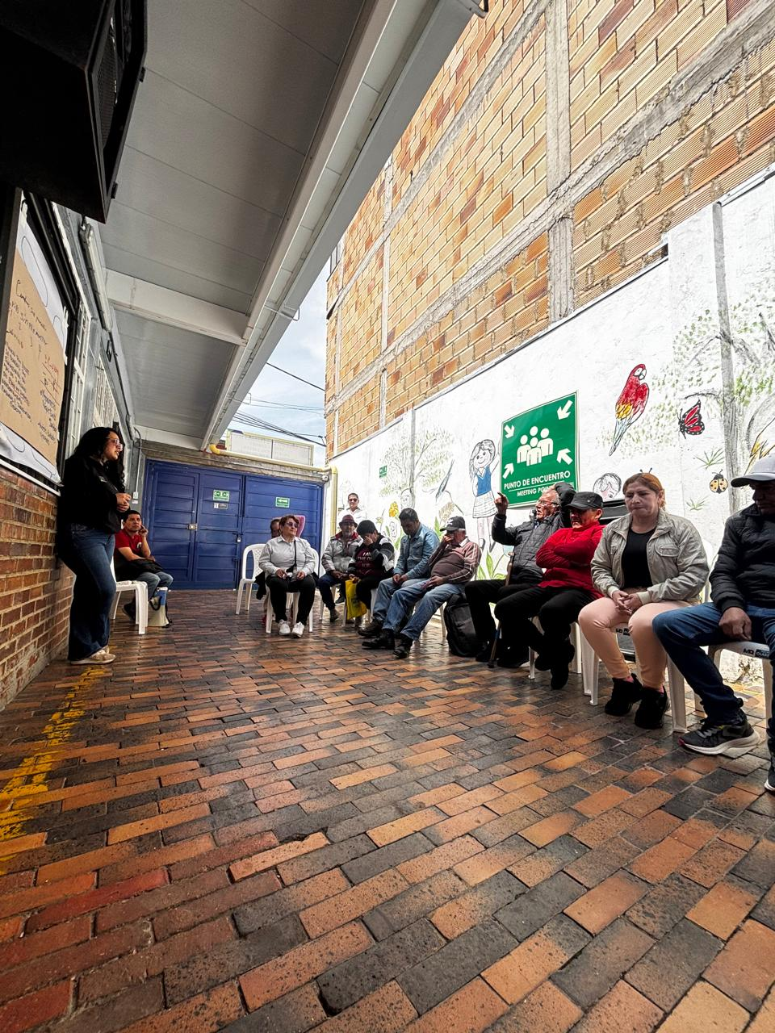 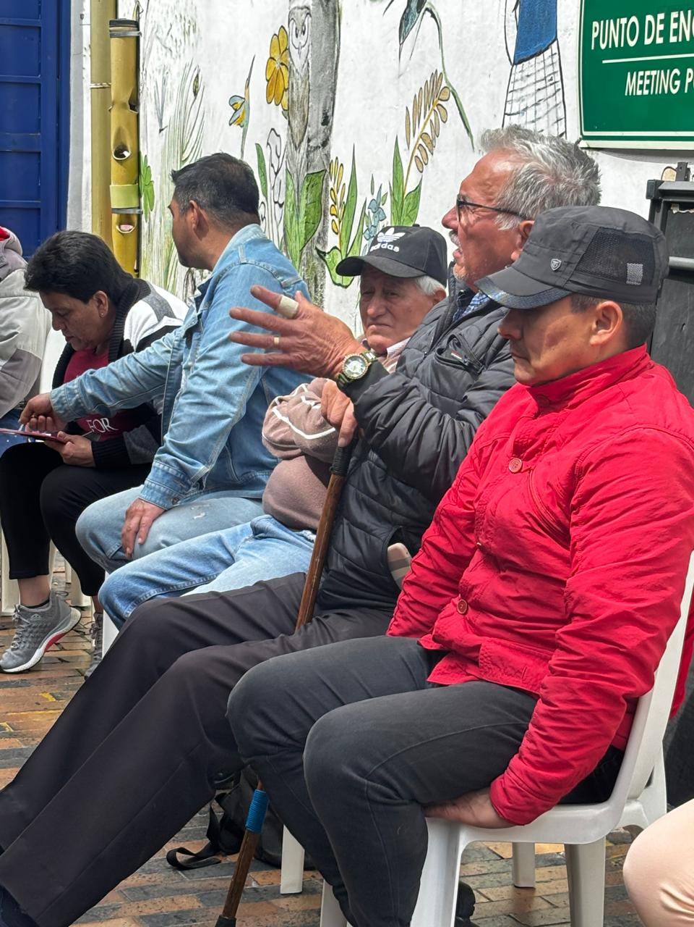 9. Registro Fotográfico:

Nombre de la persona que sistematiza: | Ginna Marcela Reyes | Nombre del/la moderador/a del diálogo ciudadano: | Yudhy Sarmiento Ginna Marcela Reyes
Correo electrónico: | ginna.reyes@umv.gov.co | Correo electrónico: | Yudhy.sarmiento@umv.gov.co ginna.reyes@umv.gov.co

